Estadísticas
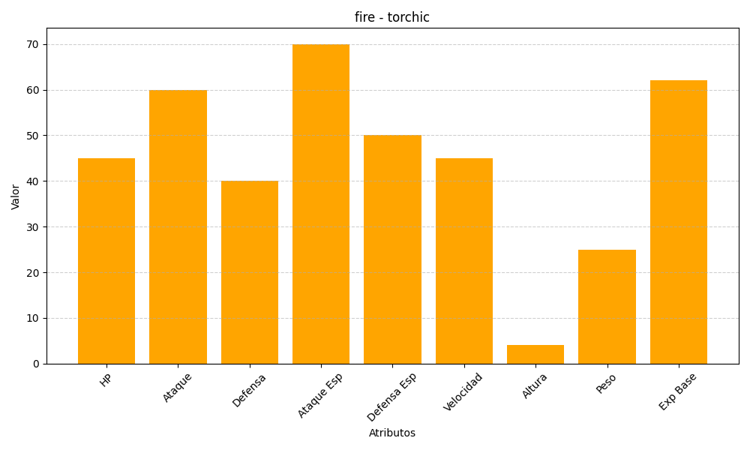
ID | Nombre | Tipo | HP | Ataque | Defensa | Ataque Especial | Defensa Especial | Velocidad | Altura | Peso | Experiencia Base
255 | torchic | fire | 45 | 60 | 40 | 70 | 50 | 45 | 4 | 25 | 62

